Sheet1
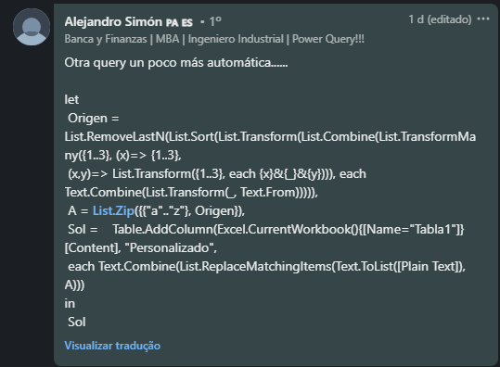
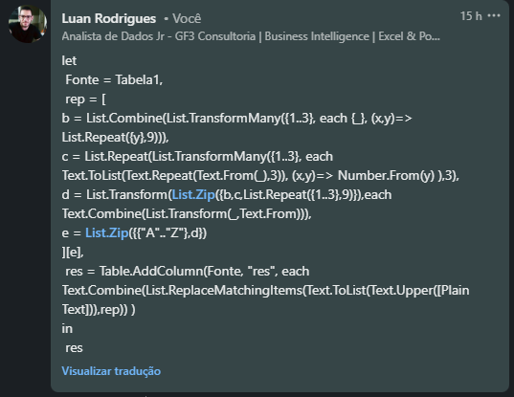
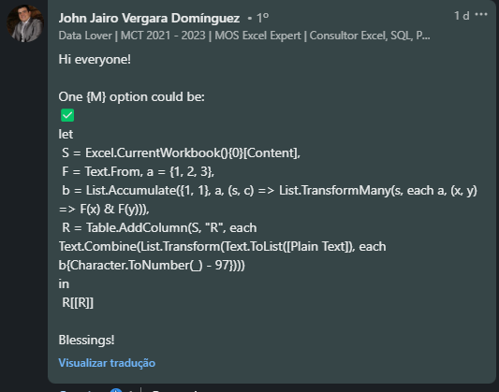
Plain Text | Answer Expected
battle | 112111312312213122
armament | 111233221111221122222312
casualty | 113111311313111213312331
annihilation | 111222222133132133213111312133223222
mobilization | 221223112133213133332111312133223222
armageddon | 111233221111131122121121223222
conflagration | 113223222123213111131233111312133223222
armistice | 111233221133311312133113122
antidisestablishmentarianism | 111222312133121133311122311312111112213133311132221122222312111233133111222133311221

Tri Numeral Alphabet Cipher - Os alfabetos ingleses são divididos em grupos contendo 3 alfabetos cada e o último grupo contém apenas 2 alfabetos, ou seja, y e z. Primeiro, Segundo e Terceiro Grupo terão prefixos de 11, 12 e 13. Quarto, Quinto e Sexto Grupo terão prefixos de 21, 22 e 23. Sétimo, Oitavo e Nono Grupo terão prefixos de 31, 32 e 33. Os alfabetos em todos os grupos receberão 1, 2 e 3. Assim, os alfabetos tornam-se A, B, C = 111, 112, 113 D, E, F = 121, 122, 123 G, H, I = 131, 132, 133 J, K, L = 211, 212, 213 M, N, O = 221, 222, 223 P, Q, R = 231, 232, 233 S, T, U = 311, 312, 313 V, W, X = 321, 322, 323 Y, Z = 331, 332

